仕様書_クラス名
 | SP Doc |  |  |  | CSS |  | PC Doc
No | L1 | L2 | L3 | L4 | SP | PC | L1 | L2 | L3 | L4
1 | header
2 |  | header_logo |  |  | font-family: Poppins; font-weight: 700; font-size: 22px; text-align: left; color: #005bac; | font-family: Poppins; font-weight: 700; font-size: 32px; text-align: left; color: #005bac;
3 |  | header_hamberger-menu |  |  | ＜青い囲み＞ width: 70px; height: 70px; background: #005bac; ＜３本線全体の大きさ＞ width: 30px height: 26.25px ＜線１本の幅・太さ＞ width: 30px heght: 4.84px | ＜メニュー部分＞ font-family: "Not Sans JP"; font-weight: 500; font-size: 20px; text-align: left; color: #333; ＜右側グラデボタン形状＞ width: 282px; height: 61px; border-radius: 30.5px; background: linear-gradient(#0271e0 0%, #53a2f0 100%); ＜ボタンテキスト＞ font-family: "Noto Sans JP"; font-weight: 700; font-size: 20px; text-align: center; color: #fff;
4 | cover-containar |  |  |  | aaa
5 |  | -
6 |  | cover_ranking |  |  | ＜難関大学の部分＞ font-family: "Noto Sans JP"; font-size: 11px; text-align: left; color: #333; ＜No.の部分＞ font-family: Poppins; font-weight: normal; font-style: italic; font-size: 25px; text-align: left; color: #f11f8d; ＜1の部分＞ font-family: Poppins; font-weight: normal; font-style: italic; font-size: 36px; text-align: left; color: #f11f8d; ＜葉っぱ：左＞ width: 24.07px; height: 68.65px; ＜葉っぱ：右＞width: 24.08px; height: 68.65px; | ＜難関大学の部分＞ font-family: "Noto Sans JP"; font-size: 20px; color: #333; ＜Noの部分＞ font-family: Poppins; font-weight: normal; font-style: italic; font-size: 54px; text-align: left; color: #f11f8d; ＜1の部分＞ font-family: Poppins; font-style: italic; font-size: 74px; text-align: left; color: #f11f8d; ＜葉っぱ：左＞ width: 52.6px; height: 150px; ＜葉っぱ：右＞width: width: 52.6px; height: 150px;
7 |  |  | 別紙
8 |  | cover_students-description |  |  | ＜現役高校生の部分＞ font-family: "Noto Sans JP"; font-size: 14px; line-height: 36px; text-align: left; color: #333; | ＜現役高校生の部分＞ font-family: "Noto Sans JP"; font-size: 33px; color: #333;
9
10 |  | cover_inquiry |  |  | ＜入学説明会の部分＞ font-family: "Noto Sans JP"; font-weight: 900; font-size: 25px; line-height: 36px; text-align: left; color: #005bac; | ＜入学説明会の部分＞ font-family: "Noto Sans JP"; font-weight: 900; font-size: 60px; line-height: 85px; color: #005bac;
11
12 | button-containar
13 |  | button-containar_inquiry |  |  | ＜ボタンの形状＞ width: 250px; height: 48px; border-radius: 24px; background: #77cb33; ＜ボタンの文字＞ font-family: "Noto Sans JP"; font-weight: 700; font-size: 16px; text-align: center; color: #fff; | ＜ボタンの形状＞ width: 340px; height: 75px; border-radius: 37.5px; background: #77cb33; ＜ボタンの文字＞ font-family: "Noto Sans JP"; font-weight: 700; font-size: 24px; text-align: center; color: #fff;
14
15 |  | button-containar_freetrial |  |  | ＜ボタンの形状＞ width: 250px; height: 48px; border-radius: 24px; background: #f6aa00; ＜ボタンの文字＞ font-family: "Noto Sans JP"; font-weight: 700; font-size: 16px; text-align: center; color: #fff; | ＜ボタンの形状＞ width: 340px; height: 75px; border-radius: 37.5px; background: #f6aa00; ＜ボタンの文字＞ font-family: "Noto Sans JP"; font-weight: 700; font-size: 24px; text-align: center; color: #fff;
16
17 |  | button-containar_request |  |  | ＜ボタンの形状＞ width: 250px; height: 48px; border-radius: 24px; background: #3ac8ad; ＜ボタンの文字＞ font-family: "Noto Sans JP"; font-weight: 700; font-size: 16px; text-align: center; color: #fff; | ＜ボタンの形状＞ width: 340px; height: 75px; border-radius: 37.5px; background: #3ac8ad; ＜ボタンの文字＞ font-family: "Noto Sans JP"; font-weight: 700; font-size: 16px; line-height: 36px; text-align: left; color: #fff;
18
19 | reason-containar
20
21 |  | reason-containar_title |  |  | ＜3以外の文字＞ font-family: "Noto Sans JP"; font-weight: 700; font-size: 28px; line-height: 36px; text-align: left; color: #333; ＜3＞ font-family:Poppins; font-weight: bold; font-size: 40px; color: #F11F8D; | ＜3以外の文字＞ font-family: "Noto Sans JP"; font-weight: bold; font-size: 36px; line-height: 36px; text-align: left; color: #333; ＜3＞ font-family:Poppins; font-weight: bold; font-size: 54px; color: #F11F8D;
22
23 |  | reason-containar_point1
24
25 |  |  | reason-containar_point1_image
26
27
28
29
30
31
32 |  |  | reason-containar_point1_title |  | ＜Point＞ font-family: Poppins; font-weight: 700; font-style: italic; font-size: 24px; text-align: left; color: #f11f8d; ＜１＞ font-family: Poppins; font-weight: 700; font-style: italic; font-size: 36px; text-align: left; color: #f11f8d; | ＜Point＞ font-family: Poppins; font-weight: 700; font-style: italic; font-size: 28px; text-align: left; color: #f11f8d; ＜１＞ font-family: Poppins; font-weight: 700; font-style: italic; font-size: 32px; text-align: left; color: #f11f8d;
33
34
35 |  |  | reason-containar_point1_subtitle |  | font-family: "Noto Sans JP"; font-weight: 700; font-size: 20px; line-height: 36px; text-align: left; color: #333; | font-family: "Noto Sans JP"; font-weight: bold; font-size: 24px; text-align: left; color: #333;
36
37 |  |  | reason-containar_point1_text |  | font-family: "Noto Sans JP"; font-size: 16px; line-height: 28px; text-align: left; color: #333; | font-family: "Noto Sans JP"; font-size: 16px; line-height: 28px; text-align: left; color: #333;
38
39
40
41
42
43 |  | reason-containar_point2
44
45 |  |  | reason-containar_point2_image
46
47
48
49
50
51
52 |  |  | reason-containar_point2_title |  | ＜Point＞ font-family: Poppins; font-weight: 700; font-style: italic; font-size: 24px; text-align: left; color: #f11f8d; ＜１＞ font-family: Poppins; font-weight: 700; font-style: italic; font-size: 36px; text-align: left; color: #f11f8d; | ＜Point＞ font-family: Poppins; font-weight: 700; font-style: italic; font-size: 28px; text-align: left; color: #f11f8d; ＜１＞ font-family: Poppins; font-weight: 700; font-style: italic; font-size: 32px; text-align: left; color: #f11f8d;
53
54
55 |  |  | reason-containar_point2_subtitle |  | font-family: "Noto Sans JP"; font-weight: 700; font-size: 20px; line-height: 36px; text-align: left; color: #333; | font-family: "Noto Sans JP"; font-weight: bold; font-size: 24px; text-align: left; color: #333;
56
57 |  |  | reason-containar_point1_text |  | font-family: "Noto Sans JP"; font-size: 16px; line-height: 28px; text-align: left; color: #333; | font-family: "Noto Sans JP"; font-size: 16px; line-height: 28px; text-align: left; color: #333;
58
59
60
61
62
63
64 |  | reason-containar_point3
65
66 |  |  | reason-containar_point3_image
67
68
69
70
71
72
73 |  |  | reason-containar_point3_title |  | ＜Point＞ font-family: Poppins; font-weight: 700; font-style: italic; font-size: 24px; text-align: left; color: #f11f8d; ＜１＞ font-family: Poppins; font-weight: 700; font-style: italic; font-size: 36px; text-align: left; color: #f11f8d; | ＜Point＞ font-family: Poppins; font-weight: 700; font-style: italic; font-size: 28px; text-align: left; color: #f11f8d; ＜１＞ font-family: Poppins; font-weight: 700; font-style: italic; font-size: 32px; text-align: left; color: #f11f8d;
74
75
76 |  |  | reason-containar_point3_subtitle |  | font-family: "Noto Sans JP"; font-weight: 700; font-size: 20px; line-height: 36px; text-align: left; color: #333; | font-family: "Noto Sans JP"; font-weight: bold; font-size: 24px; text-align: left; color: #333;
77
78 |  |  | reason-containar_point3_text |  | font-family: "Noto Sans JP"; font-size: 16px; line-height: 28px; text-align: left; color: #333; | font-family: "Noto Sans JP"; font-size: 16px; line-height: 28px; text-align: left; color: #333;
79
80
81
82
83
84
85
86
87
88
89
90
91
92
93 | entry-containar |  |  |  | width: 390px; height: 213px; background: rgba(255, 85, 85, 0.1); | width: 1920px; height: 231px; background: #ffeded;
94 |  | entry-containar_description |  |  | font-family: "Noto Sans JP"; font-size: 16px; line-height: 28px; text-align: center; color: #333; | font-family: "Noto Sans JP"; font-size: 16px; line-height: 42px; text-align: left; color: #333;
95
96
97 |  | entry-containar_button |  |  | ＜ボタンの形状＞ width: 305px; height: 69px; border-radius: 34.5px; background: linear-gradient(#0271e0 0%, #53a2f0 100%); ＜ボタンの文字＞ font-family: "Noto Sans JP"; font-weight: 700; font-size: 20px; line-height: 36px; text-align: left; color: #fff; | ＜ボタンの形状＞ width: 360px; height: 75px; background: linear-gradient(#0271e0 0%, #53a2f0 100%); ＜ボタンの文字＞ font-family: "Noto Sans JP"; font-weight: 700; font-size: 24px; text-align: left; color: #fff;
98
99
100
101
102
103 | couse-purpose-containar
104
105 |  | couse-purpose-containar_title |  |  | font-family: "Noto Sans JP"; font-weight: 700; font-size: 28px; line-height: 36px; text-align: left; color: #333; | font-family: "Noto Sans JP"; font-weight: 700; font-size: 36px; text-align: left; color: #333;
106
107 |  | couse-purpose-containar_couse-tab |  |  | ＜非アクティブ時のタブの色・大きさ、角丸＞ width: 164px; height: 66px; border-radius: 12px 12px background: #f2f9ff; ＜コンテンツの枠＞ width: 100%; height: 1212px; background: #f2f9ff;
108
109
110 |  | couse-purpose-containar_purpose-tab |  |  | ＜非アクティブ時のタブの色・大きさ、角丸＞ width: 164px; height: 66px; border-radius: 12px 12px 0px 0px; background: #f0f0f0;
111
112
113 |  | couse-purpose-containar_couse-list |  |  | ＜アクティブの時の文字＞ font-family: "Noto Sans JP"; font-weight: 700; font-size: 18px; text-align: left; color: #333; ＜非アクティブ時の文字＞ font-family: "Noto Sans JP"; font-weight: 700; font-size: 18px; text-align: left; color: rgba(51, 51, 51, 0.5);
114
115 |  |  | couse-image
116
117 |  |  | couse-Link |  | ＜矢印＞ width: 13.8px; height: 11.84px; background: #005bac; ＜文字＞ font-family: "Noto Sans JP"; font-weight: bold; font-size: 20px; line-height: 36px; text-align: left; color: #333;
118
119
120
121
122 |  | purpose-containar
123
124
125
126
127
128
129
130
131
132
133
134
135
136
137
138
139
140
141
142
143
144
145
146
147
148
149
150
151
152
153
154
155
156
157
158
159
160
161
162
163
164
165
166
167
168
169
170
171
172
173 | entry-containar |  |  |  | width: 390px; height: 213px; background: rgba(255, 85, 85, 0.1);
174 |  | entry-description |  |  | font-family: "Noto Sans JP"; font-size: 16px; line-height: 28px; text-align: center; color: #333;
175
176
177 |  | entry-button |  |  | ＜ボタンの形状＞ width: 305px; height: 69px; border-radius: 34.5px; background: linear-gradient(#0271e0 0%, #53a2f0 100%); ＜ボタンの文字＞ font-family: "Noto Sans JP"; font-weight: 700; font-size: 20px; line-height: 36px; text-align: left; color: #fff;
178
179
180
181
182
183 | price-containar
184
185 |  | price-title |  |  | font-family: "Noto Sans JP"; font-weight: 700; font-size: 28px; line-height: 36px; color: #333;
186
187
188 |  | price-table |  |  | ＜外側のボーダー＞ width: 343px; height: 451px; background: #fff; border: 3px solid #ccc;
189 |  |  | price-table-tr |  | background: #f5f5f5;
190
191
192 |  |  | price-table-td |  | ＜内側のボーダー＞ background: #fff; border: 1px solid #ccc;
193 |  |  |  |  | ＜年間購数等の見出し＞ font-family: "Noto Sans JP"; font-size: 16px; color: #333;
194 |  |  |  |  | ＜費用＞ font-family: Poppins; font-weight: 700; font-size: 28px; color: #f23397;
195
196
197
198
199
200
201
202
203
204
205
206
207
208
209
210
211
212
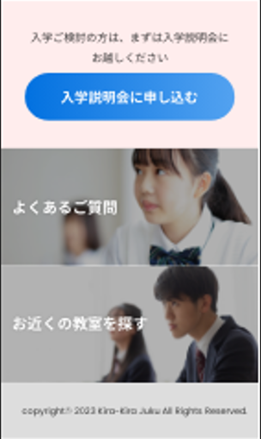
213
214 | entry-containar |  |  |  | width: 390px; height: 213px; background: rgba(255, 85, 85, 0.1);
215 |  | entry-description |  |  | font-family: "Noto Sans JP"; font-size: 16px; line-height: 28px; text-align: center; color: #333;
216
217
218 |  | entry-button |  |  | ＜ボタンの形状＞ width: 305px; height: 69px; border-radius: 34.5px; background: linear-gradient(#0271e0 0%, #53a2f0 100%); ＜ボタンの文字＞ font-family: "Noto Sans JP"; font-weight: 700; font-size: 20px; line-height: 36px; text-align: left; color: #fff;
219
220
221
222
223
224 | faq-containar
225 |  | faq-title
226
227
228
229
230
231
232 | search-containar
233 |  | search-title |  |  | font-family: "Noto Sans JP"; font-weight: 700; font-size: 22px; text-align: left; color: #fff; text-shadow: 0px 0px 5px rgba(0, 0, 0, 0.16);
234
235
236
237
238
239
240
241 | footer |  |  |  | ＜背景色＞ width: 390px; height: 83px; background: #ddd; ＜文字＞ font-family: Poppins; font-weight: normal; font-size: 13px; line-height: 28px; color: #333;
242
243

SPサイト⇒PCサイト変化
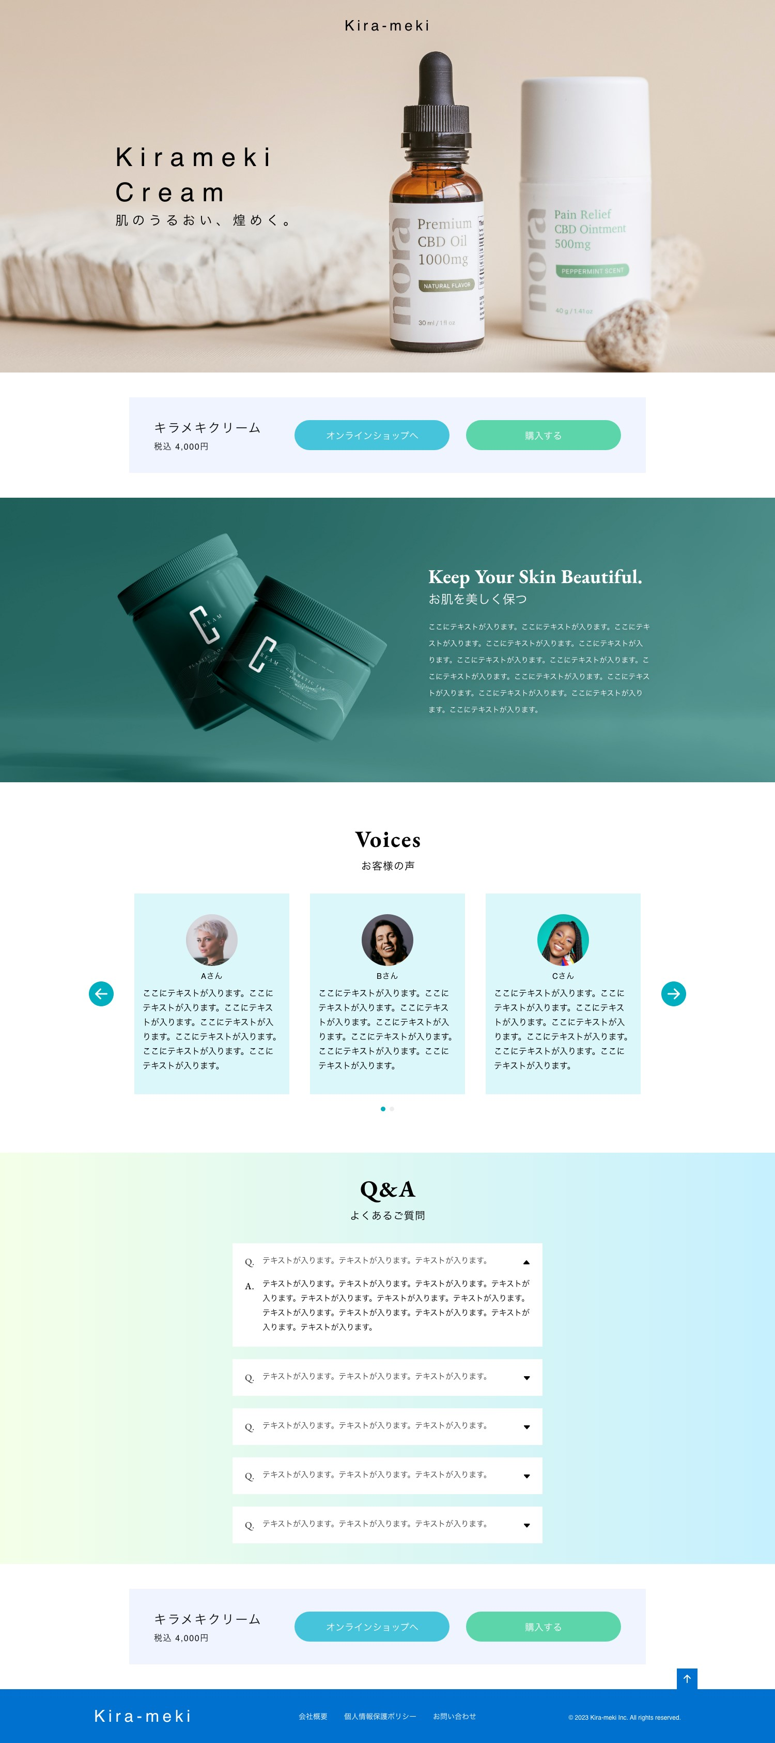
作成方針
 | 「Kirameki Cream」の要素をabsoluteで定義して、要素ごと、カバー写真の上に持ってくる。

背景の左サイドニ移動する。

縦並びが横並びになる。
 | フッターの上にもあり、SP版では3つ並んでいる。PC版になると横並びになる。
 |  | キラメキ、オンライン、購入の3要素にしてflexbox

画像は背景紙
 | Catch
 | 画像の差し替えあり、
 |  | 文言の構成は変わらないけれど、表示位置は変わる。

1枚スライド⇒3枚スライぞになる。
 | Voices
 |  | SP版は1つ表示
 |  | PC版は3つ表示
 |  |  | スライドする

 |  | ベースになりそうなのは先生紹介
 |  | カルーセルと左右にスライドする。

幅が広くなるだけで、特に変化なく。
強いて言えば、ボックスで作成してセンタリングか。
 | QA
 |  | コンテンツのサイズはあまり変わらない。
 |  | 周りの余白サイズが変わる。

 | 流用するため、上と同様
縦並びが横並びになる。
 | 一番下にある「↑」ボタンは一番下に行かないと現れない？
縦並びが横並びに
 | フッターの文言に構成がある
 |  | 「Kira-meki」、会社概要など、コーポレイト

ChatGPTと友達
1
2
 | 質問事項 |  | 質問後⇒ | ChatGPT回答内容
 | 変更前情報 | 変更後画像（完成形）
添付画像 |  | 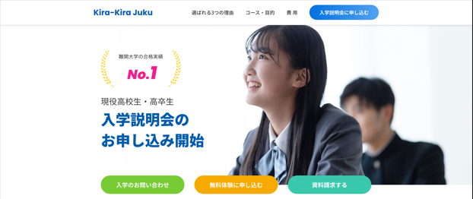 |  | 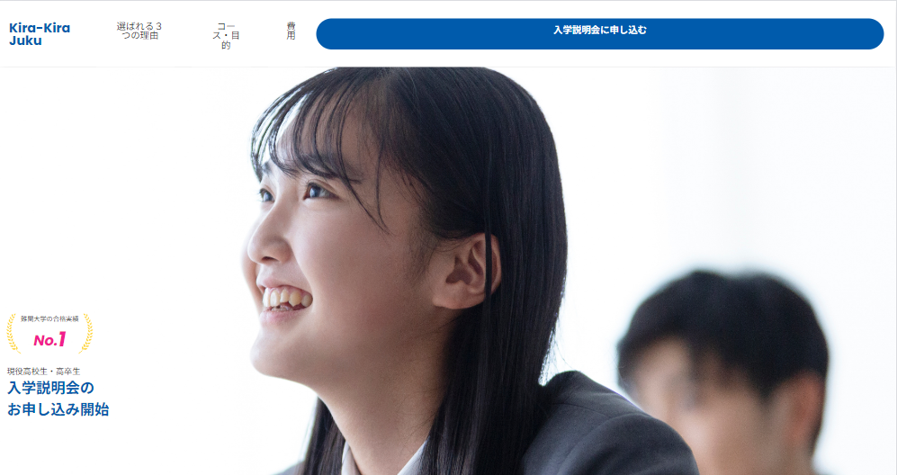
要件 |  | ①hamburger-menuを非表示にして「cover-content」の子要素を横並びで表示する。 ②背景画像を別のファイルに差し替える。差し替え先のファイル名は「mainVIsual_pc.png」 ・表示幅が768px以上になったら切り替える仕様とする。（@mediaの使用） |  | ◎良かった ハンバーガーボタンが非表示になった。 ハンバーガー内の要素がヘッダー上に表示された。 背景画像が変更された。 ×悪かった（追加で必要な事項） ・ボタンの幅 ・葉っぱなどのPC表示時の大きさ ・背景画像の表示幅（手動でも行けそう）
前提条件
画像の名前
クラス名と要素
中央寄せ
画面サイズ
HTML | <!DOCTYPE html> <html lang="ja"> <head> <meta charset="utf-8"> <meta name="viewport" content="width=device-width, initial-scale=1"> <title>template</title> <!-- Google Fonts --> <link rel="preconnect" href="https://fonts.googleapis.com"> <!-- Google Fonts --> <link rel="preconnect" href="https://fonts.gstatic.com" crossorigin> <link href="https://fonts.googleapis.com/css2?family=Noto+Sans+JP:wght@400;700&family=Poppins:ital,wght@0,700;0,800;1,700;1,800&display=swap" rel="stylesheet"> <!-- Poppins --> <!-- resetCSS--> <link rel="stylesheet" href="https://unpkg.com/ress@4.0.0/dist/ress.min.css"> <!-- Bootstrap Icons --> <link rel="stylesheet" href="https://cdn.jsdelivr.net/npm/bootstrap-icons@1.9.1/font/bootstrap-icons.css"> <!-- BootStrap（矢印などのアイコン情報） --> <link rel="stylesheet" href="https://cdnjs.cloudflare.com/ajax/libs/animate.css/4.1.1/animate.min.css"> <!-- animate（アニメーションCSS） --> <!-- Slick --> <link rel="stylesheet" href="https://cdnjs.cloudflare.com/ajax/libs/slick-carousel/1.8.1/slick.min.css"> <!-- slick（アニメーションCSS） --> <link rel="stylesheet" href="https://cdnjs.cloudflare.com/ajax/libs/slick-carousel/1.8.1/slick-theme.min.css"> <!-- slick（アニメーションCSS） --> <!-- Smart Tab --> <link href="https://cdn.jsdelivr.net/npm/jquery-smarttab@4/dist/css/smart_tab_all.min.css" rel="stylesheet"> <!-- アイコン情報（ファビコン）--> <link rel="icon" href="assets/favicon.ico"> <!-- StyleCSS --> <link href="css/style.css" rel="stylesheet"> </head> <body> <!-- Header Section --> <section class="header"> <h1 class="header-logo"><a href="./" class="header-logo-link"></a>Kira-Kira Juku</h1> <button ty
CSS | /* ページ全体のスタイル ------------------------------------------ */ body { font-family: "Noto Sans JP"; line-height: 1; color: #333; align-items: center; text-align: center; } a { color: #fff; text-decoration: none; } img { width: 100%; height: auto; vertical-align: bottom; } li { list-style: none; } /* ヘッダー ------------------------------------------ */ .header { display: flex; justify-content: space-between; align-items: center; padding: 0px 0px 0px 15px; background-color: #fff; box-shadow: 0 10px 15px -5px rgba(0, 0, 0, 0.3); } .header-logo{ font-family: Poppins; font-weight: 700; font-size: 22px; text-align: left; color: #005bac; } .header_hamberger-menu{ width: 70px; height: 70px; background-color: #005bac; display: flex; align-items: center; justify-content: center; cursor: pointer; color: #FFF; font-size: 45px; } /* ハンバーガーメニューのスタイル ------------------------------------------ */ .hamburger-menu { display: none; /* 初期状態では非表示 */ position: absolute; top: 70px; /* ヘッダーの下に表示 */ right: 0; width: 100%; background-color: #005bac; box-shadow: 0 4px 8px rgba(0, 0, 0, 0.1); text-align: center; z-index: 1000; } .hamburger-menu-active { display: block; /* メニューがアクティブの時に表示 */ } .hamburger-menu-list { padding: 0; margin: 0; list-style: none; /* デフォルトのリストスタイルを削除 */ } .hamburger-menu-list li { border-bottom: 1px solid #fff; padding: 26px 0px 22px 16px; /* 高さと左右の余白を調整 */ text-align: left; /* テキストを左揃えに変更 */ position: relative; /* before要素の位置指定に必要 */ } .hamburger-menu-list li::before { content: '→'; /* リストアイテムの前に矢印を追加 */ color: #fff; font-size: 18px; position: absolute; left: 7px; /* 左端に配置 */ top: 32px; /* 縦中央に配置 */ transform: translateY(-50%); /* 縦中央に整列 */ padding-left: 10px; /* 矢印とテキストの間にスペースを追加 */ } .hamburger-menu-list li a {
javaScript | // ハンバーガーメニュー var hamburger = $('.hamburger-menu'); $('.hamburger-button').on('click', function () { hamburger.toggleClass('hamburger-menu-active'); }); $('.hamburger-menu-list').on('click', function () { hamburger.removeClass('hamburger-menu-active'); }); $(window).on('resize', function () { hamburger.removeClass('hamburger-menu-active'); });

Sheet2
7—H7fi—F—1
 | *7±37 —2-92 : 26px
 | **-F8ß7—e_)y : 26px
54±*16300)14±

• afi R |  | Ith % 30 D ± | 7 * 2 H
 | font-family: "Noto Sans JP"; font-weight: 500; font-size: 1 8px; text-align: left; color: #fff;

 | Ä*thBh#z* IALC |  | * L 7 * y H | %

width: 350px; height: 66px; border-radius: 33px; background: #fff; | Ä*$éE,•% lc
font-family: "Source Han Sans JP"; font-weight: bold; font-size: 1 8px; text-align: center; color: #005bac;

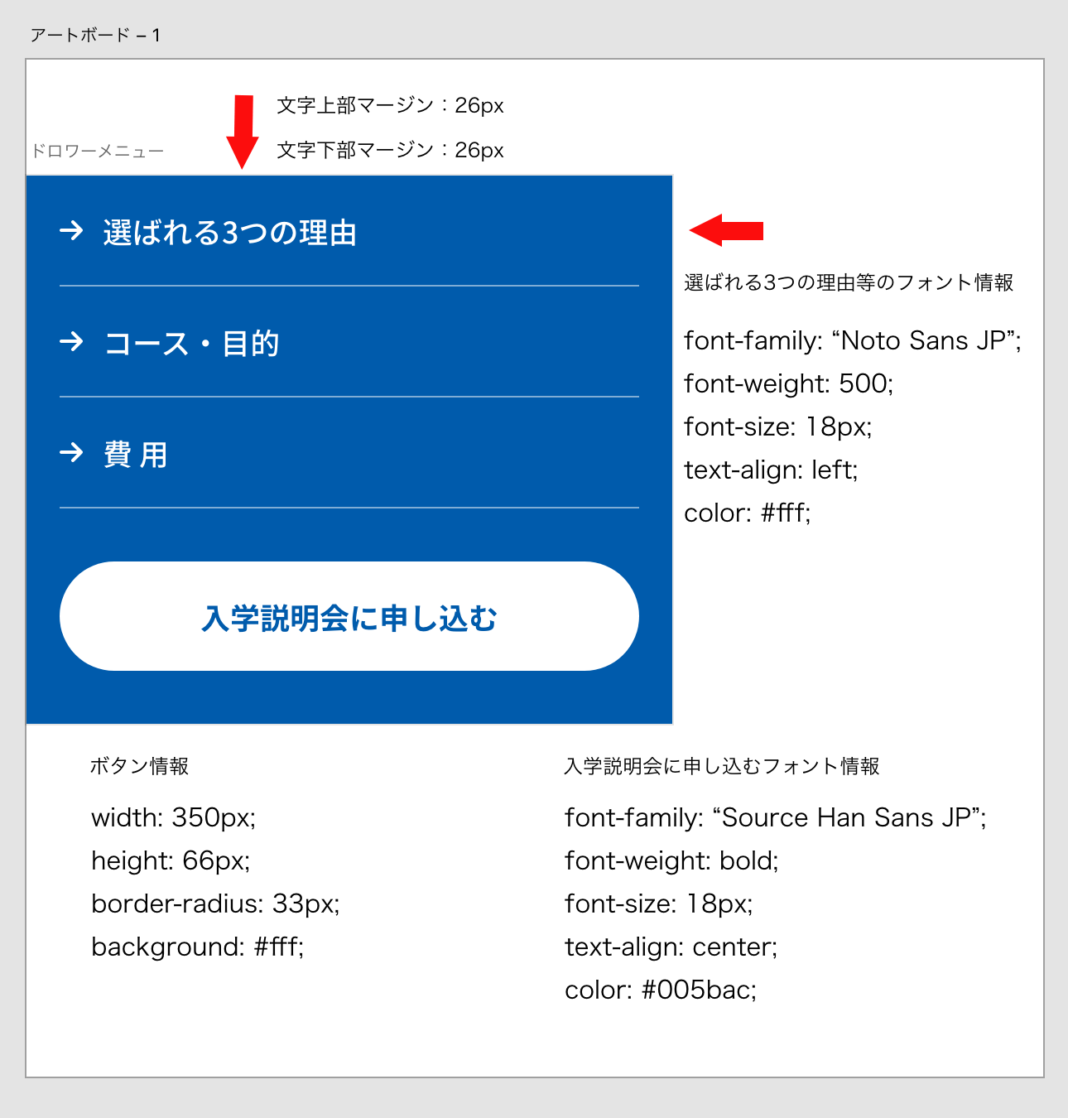
#VALUE!

